상품제안서
송월 쁘띠케익 세면타월 | 상품코드: F20033

 |  |  |  |  |  |  | 02-412-0044 | www.easy1.co.kr
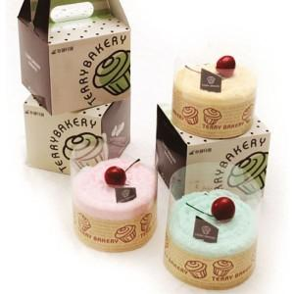

【상세/제작정보】

【인쇄/포장옵션】 | / 박스포장

【공급단가】 | 수량 | 100~ | 300~ | 500~ | 1,000~ | 3,000~
*VAT별도 | 딸기(분홍) | 4,810원 | 4,640원 | 4,470원 | 4,300원 | 4,120원
 | 민트(연두) | 4,810원 | 4,640원 | 4,470원 | 4,300원 | 4,120원
 | 바나나(노랑) | 4,810원 | 4,640원 | 4,470원 | 4,300원 | 4,120원
 | 골고루 | 4,810원 | 4,640원 | 4,470원 | 4,300원 | 4,120원

【상품 URL】 | https://easy1.co.kr:443/src/goods_detail.php?gdno=20033

